BG-Liste
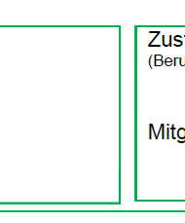

 | Mercedes Benz AG |  | BG-Metall Nord-Süd
 | Mercedsstr. 1
 | 76437 Rastatt |  | 2.2625568218E+19

1
2
3
4
5
6
7
8
9
10


 | Dr. Schmidt, Sabine
 | 07222/91-22111
 | sabine.m.schmidt@mercedes-benz.com

 | 7.0103

 |  | Mercedes Benz AG, PKW Werk

 |  | Mercedes Benz AG
 |  | Werksärztlicher Dienst
 |  | PKW-Werk Rastatt
 |  | Mercedesstraße 1
 |  | 76437 Rastatt

 | Mercedes Benz AG |  | BG-Metall Nord-Süd
 | Mercedsstr. 1
 | 76437 Rastatt |  | 2.2625568218E+19

1
2
3
4
5
6
7
8
9
10

 | Dr. Schmidt, Sabine
 | 07222/91-22111
 | sabine.m.schmidt@mercedes-benz.com

 | 7.0103

 |  | Mercedes Benz AG, PKW Werk

 |  | Mercedes Benz AG
 |  | Werksärztlicher Dienst
 |  | PKW-Werk Rastatt
 |  | Mercedesstraße 1
 |  | 76437 Rastatt

